Diagnóstico Integral
 |  |  |  |  |  |  | PROCESO DE GESTIÓN DOCUMENTAL |  |  |  |  |  |  |  |  | POLICÍA NACIONAL
Código: de liberación
Fecha: de liberación |  |  |  |  |  |  | DIAGNÓSTICO INTEGRAL PARA LOS ARCHIVOS DE LA POLICÍA NACIONAL
Versión: 0

CIUDAD: Santa Marta |  |  |  |  |  |  |  |  |  | FECHA ELABORACIÓN DEL DIAGNÓSTICO |  |  |  |  |  |  | 1 |  | 12 |  |  | 2017
RESPONSABLE DEL DILIGENCIAMIENTO: IJ. YESSIT EDUARDO ALGARIN CABALLERO
A. IDENTIFICACIÓN
CÓDIGO Y NOMBRE DE LA UNIDAD: DEMAG
FECHA DE CREACIÓN DE LA UNIDAD: 1960 |  |  |  |  |  |  |  |  |  | ACTO ADMINISTRATIVO DE CREACIÓN DE LA UNIDAD: NO FUE HALLADO
DIRECCIÓN DE LA UNIDAD: Calle 18 17-35 barrio San Jose |  |  |  |  |  |  |  |  |  | ACTO ADMINISTRATIVO VIGENTE DE LA UNIDAD: RESOLUCIÓN 03662 DE 17/09/2013 RESOLUCIÓN 05571 DE 31/12/2014 y RESOLUCIÓN 05571 DE 31/12/2014
CORREO ELECTRÓNICO DE LA UNIDAD: demag.archivo@policia.gov.co |  |  |  |  |  |  |  |  |  | TELÉFONO: 4237037 |  |  |  |  |  |  |  | IP: 30600
A.1 DIRECTOR, COMANDANTE O JEFE DE LA UNIDAD:
NOMBRE: |  |  | JOHN JAIRO RODRIGUEZ ANDRADE
GRADO: |  |  | Coronel
CARGO: |  |  | Comandante Departamento de Policia Magdalena
TIEMPO EN EL CARGO: |  |  |  | un año, once meses
A.2 ADMINISTRACIÓN DEL ARCHIVO
Jefe Grupo de Gestión Documental
NOMBRES Y APELLIDOS: HUBER ALEXANDER CARRASCAL ANTELIS |  |  |  |  |  |  |  |  |  | CAPACITACIÓN O CURSOS EN GESTIÓN DOCUMENTAL Y ARCHIVÍSTICA
GRADO: INTENDENTE JEFE |  |  |  |  |  |  |  |  |  | 1 | SEMINARIO TALLER GERENCIA INTEGRAL
CARGO: JEFE |  |  |  |  |  |  |  |  |  | 2 | SEMINARIO GESTION DOCUMENTAL
TIEMPO EN EL PROCESO DE GESTIÓN DOCUMENTAL (Años, Meses, Días) 05/10/28 |  |  |  |  |  |  |  |  |  | 3 | CURSO ORGANIZACION DE DOCUMENTOS EMPRESARIALES
TIEMPO EN LA INSTITUCIÓN (Años, Meses, Días) 23/07/26 |  |  |  |  |  |  |  |  |  | 4 | CURSO ADMINISTRACION DOCUMENTAL
CORREO INSTITUCIONAL huber.carrascal@correo.policia.gov.co |  |  |  |  |  |  |  |  |  | 5 | CURSO FUNDAMENTOS DE LA NORMA ISO 9001:2008
No. CELULAR 3045267431 |  |  |  |  |  |  |  |  |  | 6 | CURSO LEGISLACION DOCUMENTAL
No IP DE LA OFICINA Y/O GRUPO 30621 |  |  |  |  |  |  |  |  |  | 7 | CURSO "FORMACION DE AUDITORIAS INTERNAS DE SISTEMAS DE GESTION DE CALIDAD APLICADAS A NTC- GP 10
CONDICIÓN MÉDICO LABORAL no apto con reubicacion |  |  |  |  |  |  |  |  |  | 8 | CURSO ORGANIZACION DE ARCHIVOS DE GESTION
Funciones del Jefe Grupo de Gestión Documental
1 | Supervisar el trámite en las ventanillas únicas de la documentación oficial a través de mecanismos para que se garantice el manejo expedito y controlado de la correspondencia.
2 | Verificar el cumplimiento a los lineamientos del proceso de gestión documental, respecto al control de registros para que se ejecuten las directrices y regulaciones de los entes competentes
3 | Supervisar la ejecución del procedimiento archivo central con el fin de garantizar la disponibilidad e integridad de los activos de información para la consulta.
4 | Proyectar las modificaciones o actualizaciones de las tablas de retención documental cuando se requiera, para el trámite respectivo ante el comité de archivo de la unidad.
5
6
7
Responsable Archivo Central
NOMBRES Y APELLIDOS: YESSIT EDUARDO ALGARIN CABALLEROS |  |  |  |  |  |  |  |  |  | CAPACITACIÓN O CURSOS EN GESTIÓN DOCUMENTAL Y ARCHIVÍSTICA
GRADO:INTENDENTE JEFE |  |  |  |  |  |  |  |  |  | 1 | CURSO COMUNICACION Y ATENCION AL CIUDADANO
CARGO:RESPONSABLE ARCHIVO CENTRAL |  |  |  |  |  |  |  |  |  | 2 | CURSO ORGANIZACION DOCUMENTAL EN EL ENTORNO LABORA
TIEMPO EN EL PROCESO DE GESTIÓN DOCUMENTAL (Años, Meses, Días) 02/11/20 |  |  |  |  |  |  |  |  |  | 3 | CURSO FUNDAMENTACION DEL SISTEMA DE GESTION DE LA CALIDAD NORMAS ISO 9001:2008 NTCGP 1000:2009
TIEMPO EN LA INSTITUCIÓN (Años, Meses, Días) 23/09/27 |  |  |  |  |  |  |  |  |  | 4
CORREO INSTITUCIONAL YESID.ALGARIN@CORREO.POLICIA.GOV.CO |  |  |  |  |  |  |  |  |  | 5
No. CELULAR 3042492006 |  |  |  |  |  |  |  |  |  | 6
No IP DE LA OFICINA Y/O GRUPO 30621 |  |  |  |  |  |  |  |  |  | 7
CONDICIÓN MÉDICO LABORAL NO Apto con reubicacion |  |  |  |  |  |  |  |  |  | 8
Funciones del Responsable Archivo Central
1 | Revisar los parámetros establecidos en gestión documental con el fin de garantizar los niveles de seguridad y confidencialidad de la información.
2 | Llevar el control de la entrada y salida de documentos que se encuentren bajo su responsabilidad siguiendo los procedimientos establecidos con el fin de prevenir la pérdida de información
3 | Revisar los conceptos técnicos sobre gestión documental emitidos por el grupo con el fin de que cumplan con las directrices de la Institución y estatal.
4
5
6
7
TALENTO HUMANO
GRADO | APELLIDOS Y NOMBRES |  |  |  |  | CÉDULA | CARGO ACTUAL | No. De Celular | TIEMPO DE SERVICIO EN LA UNIDAD |  |  | TIEMPO EN EL PROCESO DE GESTIÓN DOCUMENTAL |  |  | NIVEL ACADÉMICO |  |  |  |  | CONDICIÓN MÉDICO LABORAL
 |  |  |  |  |  |  |  |  | Años | Meses | Días | Años | Meses | Días
PT | JHON JAIRO MENDOZA ALVAREZ |  |  |  |  | 12632142 | RADICADOR | 3006900005 | 17 | 9 | 9 | 1 | 11 | 11 | BACHILLER |  |  |  |  | NO APTO
PT | HERNANDEZ OSRIO HARLEY |  |  |  |  | 84451594 | ESTAFETA | 3235830492 | 8 | 0 | 10 | 4 | 8 | 20 | BACHILLER |  |  |  |  | APTO
PT | MARLON ORLANDO MONSALVO GOMEZ |  |  |  |  | 85370300 | AUXILIAR DE ARCHIVO | 3007772016 | 1 | 11 | 12 | 1 | 9 | 25 | BACHILLER |  |  |  |  | NO APTO
PT | DIEGO ARMANDO ACOSTA MARTINEZ |  |  |  |  | 1081800912 | AUXILIAR DE ARCHIVO | 3176445182 | 1 | 10 | 19 | 0 | 10 | 22 | BACHILLER |  |  |  |  | NO APTO
PT | MOJICA ANGULO JOHN JAIRO |  |  |  |  | 1081805805 | AUXILIAR DE ARCHIVO | 3017642656 | 1 | 11 | 19 | 0 | 9 | 24 | BACHILLER |  |  |  |  | APTO
ADS 08 | DE LA ROSA VALENCIA NILLYS MARIA |  |  |  |  | 57435332 | AUXILIAR DE ARCHIVO | 4236375 | 20 | 8 | 12 | 3 | 5 | 22 | BACHILLER |  |  |  |  | APTO
A.3 NIVEL Y TIPO DE ARCHIVO
NIVEL DE LA UNIDAD |  |  |  |  |  | Asesor |  | Control |  | Operativo |  |  |  | Administrativo |  |  |  |  | Docente
 |  |  |  |  |  | X
JURISDICCIÓN |  |  |  |  |  | Dirección |  | Oficina Asesora |  | Región |  |  | Metropolitana |  | Departamento |  |  |  |  | Escuela de Policía
 |  |  |  |  |  |  |  |  |  |  |  |  |  |  | x
SISTEMA DE ARCHIVO |  |  |  |  |  | Centralizado |  |  |  |  |  |  | Descentralizado
 |  |  |  |  |  | X
CLASES DE ARCHIVOS |  |  |  |  |  | Archivo de Gestión |  | Archivo Intermedio |  | Archivo de Central |  |  | Archivo Histórico |  |  | Número de Depósitos
 |  |  |  |  |  |  |  |  |  | X
NUMERO DE DEPENDENCIAS |  |  |  |  |  | Operativas |  |  |  |  |  |  |  | Administrativas
 |  |  |  |  |  | 36 |  |  |  |  |  |  |  | 15
MISIÓN DE LA UNIDAD |  |  |  |  |  | La Policía Nacional es un cuerpo armado permanente de naturaleza civil, a cargo de la nación, cuyo fin primordial es mantenimiento de las condiciones necesarias para el ejercicio de los derechos y libertades públicas y para asegurar que los habitantes de Colombia convivan en paz.
SERVICIOS QUE PRESTA |  |  |  |  |  | EL GRUPO DE GESTIÓN DOCUMENTAL - ARCHIVO CENTRAL PRESTA LOS SIGUIENTES SERVICIOS
 |  |  |  |  |  | 1 | Requerimientos / Solicitudes |  |  |  |  | Periodicidad |  | Semanal | Cantidad |  | 8- | Origen |  | Interno Y Externo
 |  |  |  |  |  | 2 | Transferencias Documentales |  |  |  |  |  |  | Anual |  |  | 51 |  |  | Interno
 |  |  |  |  |  | 3 | Prestamos y Consultas de Documentos |  |  |  |  |  |  | Semanal |  |  |  |  |  | Interno Y Externo
 |  |  |  |  |  | 4 | Respuesta Derechos de Petición |  |  |  |  |  |  | Mensual |  |  |  |  |  | Interno
 |  |  |  |  |  | 5 | Asesorías y Acompañamientos |  |  |  |  |  |  | Trimestral |  |  |  |  |  | Interno
 |  |  |  |  |  | 6
 |  |  |  |  |  | 7
 |  |  |  |  |  | PROCESOS TÉCNICOS DE REPROGRAFÍA DESARROLLADOS
 |  |  |  |  |  | DIGITALIZACIÓN | Unidad de Conservación | Periodicidad | Cantidad | MICROFILMACIÓN |  |  | Soporte |  |  |  | Periodicidad |  |  | Cantidad
 |  |  |  |  |  |  | Carpetas / Tomos |  |  |  |  |  | No Aplica |  |  |  | No Aplica
 |  |  |  |  |  |  | Almacenamiento y Administración
 |  |  |  |  |  |  | No Aplica
A.4 PRESUPUESTO ANUAL DEL ARCHIVO
PROPIO: ________________________________________________________ |  |  |  |  |  |  | ASIGNADO POR LA DEPENDENCIA: ___________________________________ |  |  |  | SEGÚN NECESIDADES:_______________________________X_______________________ |  |  |  |  |  |  | OTRO: ________________________________________
ASIGNACIÓN DE RUBROS PARA EL ARCHIVO: |  |  |  |  |  |  |  |  | SI
Materiales de consumo: |  |  |  |  |  |  |  |  | SI
Personal: |  |  |  |  |  |  |  |  | SI
Proceso de Reprografía (Digitalización o Microfilmación) (Insumos) |  |  |  |  |  |  |  |  | N/A
Conservación o Preservación: |  |  |  |  |  |  |  |  | SI
Mantenimiento: |  |  |  |  |  |  |  |  | SI
Capacitación: |  |  |  |  |  |  |  |  | SI
Equipos: |  |  |  |  |  |  |  |  | SI
Organización: |  |  |  |  |  |  |  |  | SI
Otro (cual): |  |  |  |  |  |  |  |  | ACTUALIZACION
B. INFRAESTRUCTURA
ASPECTOS A TENER EN CUENTA
Los edificios y locales destinados como sedes de archivos deberán cumplir con las condiciones de edificación, almacenamiento, medio ambiental, de seguridad y de mantenimiento que garanticen la adecuada conservación de los acervos documentales (Acuerdo 049 del 05/05/2000 "Por el cual se desarrolla el artículo 61 del capítulo 7º de conservación documentos el reglamento general de archivos sobre "condiciones de edificios y locales destinados a archivos".)

B1. DATOS GENERALES Y UBICACIÓN DEL DEPÓSITO DE ARCHIVO
Fecha de Construcción |  |  |  |  |  |  | Fecha y Número del Acto Administrativo de su construcción |  | Condición Legal del Bien Inmueble |  |  |  | Ubicación Especifica |  |  | Ubicación Geográfica
Día |  |  | Mes |  | Año |  |  |  |  |  |  |  |  |  |  | Zona |  | Punto cardinal |  |  | Unidad Administrativa
11 |  |  | 7 |  | 2016 |  |  |  | Arrendado |  |  |  | En la sede principal de la unidad (Interna) |  |  | Urbana |  | Norte |  |  | Barrio
B.2 ESTADO DE LA EDIFICACIÓN
Estado de la Construcción |  |  |  |  |  | Niveles de la Edificación |  | Nivel de Ubicación del Archivo |  | Servicios Básicos |  |  |  | Inmediaciones / áreas colindantes |  |  |  | Situaciones de Riesgo Detectadas
Construida |  |  |  |  |  | Tres |  | Uno |  | Luz, Agua, Alcantarillado, Internet, TV, Telefonía |  |  |  | Armerillos, Almacén de Intendencia |  |  |  | Grietas, hundimientos
B.3 CONDICIONES TÉCNICAS MÍNIMAS EXIGIDAS
Área Administrativa |  |  |  |  |  | Área de Consulta |  |  | Área de Depósitos Documentales |  |  | Laboratorio de Microfilmación |  |  | Laboratorio de Digitalización |  |  |  | Área de Cuarentena (Biodeterioro)
Interno | Área en m² |  |  |  |  | Interno | Área en m² |  | Interno | Área en m² |  |  | Área en m² |  |  | Área en m² |  |  |  |  | Área en m²
 | 20 M2 |  |  |  |  |  | 3 M2 |  |  | 142,68 M2 |  |  | N/A |  |  | N/A |  |  |  |  | N/A
Las Diferentes Áreas se encuentran aisladas |  |  |  |  |  |  |  | No | Número de Depósitos Documentales |  |  |  |  |  | 1 | Total de m² asignados |  |  |  | 165 M2
ESTANTERÍA / ARCHIVADORES, SEÑALÉTICA Y SISTEMA DE ILUMINACIÓN
Estantería |  | Clase y Altura |  |  |  |  |  | Sistema de Iluminación | Existencia de Luz |  |  |  | Señalética, rutas de evacuación, plan de contingencia frente a desastres |  | El Archivo de la Unidad cuenta con sistema de señalización
 |  | Se cuenta, pero sin las dimensiones requeridas |  |  |  |  |  |  | Natural y artificial |  |  |  |  |  | Orientadoras, Informativas, Direccionales, Identificativas, Reguladoras, Ornamentales
 |  | Longitud |  |  |  |  |  |  | Sistema Utilizado |  |  |  |  |  | Se cuenta con plan de emergencia y contingencia
 |  | Estantería de menos de 100 metros de longitud |  |  |  |  |  |  | Incandescente |  |  |  |  |  | El plan se encuetra alineado al plan de contingencia del comando de departamento.
 |  | Capacidad de soportar peso |  |  |  |  |  |  | Intensidad e impacto |  |  |  |  |  | Rutas de evacuación y salidas de emergencia
 |  | Cada bandeja no soporta un peso de 100 kg / mt lineal |  |  |  |  |  |  | Radiación visible lumínica mayor a 100 lux. |  |  |  |  |  | El Archivo cuenta con una salida debidamente señalizada
SISTEMA DE VENTILACIÓN Y CONDICIONES AMBIENTALES
Ventilación |  | Clase de Ventilación |  |  |  |  |  | Los depósitos cuentan con sistemas de regulación ambiental | Condiciones Ambientales |  |  |  | Mantenimiento y Limpieza |  | Área Administrativa
 |  | Natural y artificial |  |  |  |  |  |  | Control, regulación y verificaión de Humedad Relativa, Temperatura, iluminación, polvo |  |  |  |  |  | Diario
 |  | Sistema de Ventilación Artificial |  |  |  |  |  |  | De no aplicarse ningún sistema, escoja el motivo |  |  |  |  |  | Área de Consulta y Depósitos
 |  | Extractores e Inyectores de Aire |  |  |  |  |  |  | No se cuentan con los equipós necesarios |  |  |  |  |  | Diario
 |  | Sistema de Ventilación Naturales |  |  |  |  |  |  | Equipos existentes en el grupo |  |  |  |  |  | Laboratorios de Digitalización y Microfilmación
 |  | Puertas |  |  |  |  |  |  | Termohigrómetros |  |  |  |  |  | Diario
B.4 SISTEMA DE SEGURIDAD
Circuito Cerrado de Televisión |  |  |  |  |  |  | Sistema Biométrico |  |  | Alarma contra robos |  |  |  | Sistema Contra Incendios (Detención y Extinción) |  |  |  | Seguridad Policial
No |  |  |  |  |  |  | No |  |  | No |  |  |  | Interno Y Externo |  |  |  | Si
B.5 EQUIPOS Y ENSERES
Accesorio |  |  |  |  |  |  |  | Cantidad | Accesorio |  |  |  |  | Cantidad | Accesorio |  |  |  |  |  |  | Cantidad
Cuenta con extintores CO2 (cuantos): |  |  |  |  |  |  |  | 0 | Termohigrómetros |  |  |  |  | 2 | Puestos de Trabajo |  |  |  |  |  |  | 3
Cuenta con extintores Multipropósito(cuantos): |  |  |  |  |  |  |  | 3 | Equipos de Computo |  |  |  |  | 4 | Teléfonos |  |  |  |  |  |  | 1
Cuenta con extractores de aire (cuantos): |  |  |  |  |  |  |  | 3 | Escáneres |  |  |  |  | 3 | Unidades de Conservación (Cajas)
Cuenta con sensores de movimiento: |  |  |  |  |  |  |  | 0 | Impresoras |  |  |  |  | 1 | Unidades de Conservación (Carpetas)
Deshumidificadores |  |  |  |  |  |  |  | 2 | Fotocopiadoras |  |  |  |  | 0 | Equipos de Microfilmación |  |  |  |  |  |  | 0
Otros, cuales?
EVIDENCIA FOTOGRÁFICA
SE DEBERÁ ANEXAR FOTOGRAFÍAS QUE DEN CUANTA DE LAS CONDICIONES TÉCNICAS MÍNIMAS QUE PRESENTA LA ESTRUCTURA DEL ARCHIVO, EQUIPAMIENTO Y MOBILIARIO, ESTANTERÍA, SEÑALÉTICA Y SEGURIDAD, LAS ÁREAS COLINDANTES Y EL ESTADO DE LA INFORMACIÓN ADMINISTRADA POR LA UNIDAD
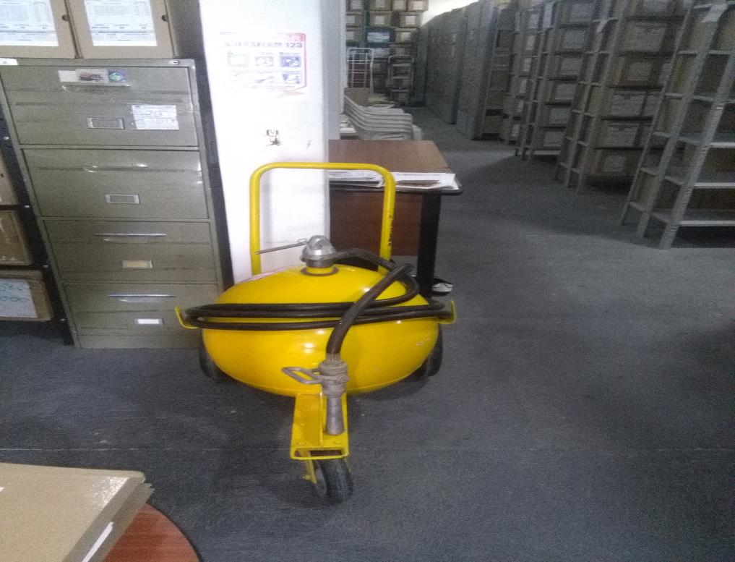
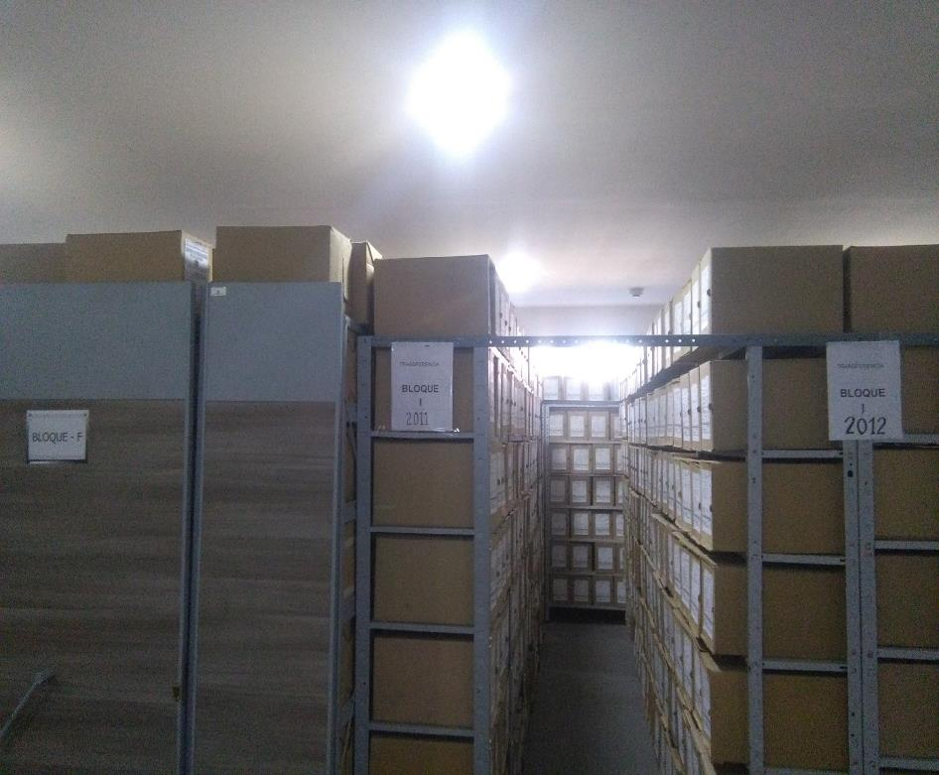

C. CARACTERÍSTICAS DE LA DOCUMENTACIÓN
IDENTIFICACIÓN DEL FONDO ACUMULDADO O DOCUMENTAL
UNIDAD POLICIAL |  |  |  |  |  |  |  |  |  |  | DEPENDENCIA PRODUCTORA:
ACERVO DOCUMENTAL
Fechas extremas acervo documental |  |  |  |  |  | Cantidades de Unidades de Conservación Cajas |  | Cantidad Soporte Documental
Fecha Inicial |  |  |  |  |  | Archivo de Gestión | 14 | Archivo de Gestión | Papel (carpetas) | Análogo | Digital | Planos | Libros | Videos | Fotografías |  | Cintas |  | Microfilmes |  | Magnéticos y ópticos |  | Pergaminos
Día |  | Mes |  | Año |  |  |  |  | 195 | N/A | 195 | N/A | N/A | N/A | N/A |  | N/A |  | N/A |  | N/A |  | N/A
 |  |  |  |  |  | Archivo Intermedio | N/A | Archivo Intermedio | Papel (carpetas) | Análogo | Digital | Planos | Libros | Videos | Fotografías |  | Cintas |  | Microfilmes |  | Magnéticos y ópticos |  | Pergaminos
Fecha Inicial |  |  |  |  |  |  |  |  | N/A | N/A | N/A | N/A | N/A | N/A | N/A |  | N/A |  | N/A |  | N/A |  | N/A
Día |  | Mes |  | Año |  | Archivo Central | 1841 | Archivo Central | Papel (carpetas) | Análogo | Digital | Planos | Libros | Videos | Fotografías |  | Cintas |  | Microfilmes |  | Magnéticos y ópticos |  | Pergaminos
 |  |  |  |  |  |  |  |  | 15465 | N/A | 22092 | N/A | 6627 | N/A | N/A |  | N/A |  | N/A |  | N/A |  | N/A
Día |  | Mes |  | Año |  | Archivo Histórico | N/A | Archivo Histórico | Papel (carpetas) | Análogo | Digital | Planos | Libros | Videos | Fotografías |  | Cintas |  | Microfilmes |  | Magnéticos y ópticos |  | Pergaminos
 |  |  |  |  |  |  |  |  | N/A | N/A | N/A | N/A | N/A | N/A | N/A |  | N/A |  | N/A |  | N/A |  | N/A
Cantidad en Metros Lineales
Registré la clase de archivo que se encuentra administrando e indiqué la cantidad de metros lineales de información custodiada, se deberá tener en cuenta toda la información existente, en donde se incluye acervos documentales plenamente identificados y organizados y los fondos documentales sin organización archivística alguna. |  |  |  |  |  |  |  |  |  | Archivo Central |  |  |  | Cantidad de Metros Lineales |  |  | 460.25

C1. ASPECTOS ARCHIVÍSTICOS
La Información cumple con todos los parámetros de organización exigidos por el Archivo General de la Nación para la información intervenida con TVD y que corresponde a fondos acumulados |  |  |  |  |  | Vigencia | Clase de Archivo |  |  |  | Porcentaje de organización | Cantidad en metros lineales organizada | Totalidad de Inventarios |  | Frecuencia de Consulta |  |  | Observaciones
 |  |  |  |  |  |  | Gestión | Intermedio | Central | Histórico |  |  | SI | NO | Alta | Media | Baja
 |  |  |  |  |  | SI | N/A | N/A | 20 | N/A | 80% | 460.25 |  | X |  | X |  | SE ESTA HACIENDO LA RECUPERACION DE AÑOS ANTERIORES YA QUE SE ENCUENTRA MUCHOS DOCUMENTOS EN FONDO ENVUELTOS Y AZ.
 |  |  |  |  |  | SI | 2 | N/A | N/A | N/A | 100% | 3.5 | X |  |  | X |  | N/A

La Información cumple con todos los parámetros de organización exigidos por el Archivo General de la Nación para la información intervenida con TRD. |  |  |  |  |  | Vigencia | Clase de Archivo |  |  |  | Porcentaje de organización | Cantidad en metros lineales organizada | Totalidad de Inventarios |  | Frecuencia de Consulta |  |  | Observaciones
 |  |  |  |  |  |  | Gestión | Intermedio | Central | Histórico |  |  | SI | NO | Alta | Media | Baja
 |  |  |  |  |  | SI | X | N/A | N/A | N/A | 100% | 3.5 | X |  |  | X |  | N/A
 |  |  |  |  |  | SI | N/A | N/A | X | N/A | 80% | 460.25 |  | X |  | X |  | por que duraron mucho tiempo como fondo documental en fajos y carpetas AZ

AFECTACIÓN QUÍMICA, BIOLÓGICA Y FÍSICA
Existe información con afectación química, física y biológica |  |  |  |  | Si | No | Vigencia | Clase de Archivo |  |  | Porcentaje de Afectación | Cantidad en metros lineales afectados | Totalidad de Inventarios |  | Frecuencia de Consulta |  |  | Aislamiento |  |  |  | Observaciones
 |  |  |  |  |  |  |  | Elija la opción correspondiente, de acuerdo al archivo que se encuentre administrando |  |  |  |  | SI | NO | Alta | Media | Baja
 |  |  |  |  |  |  |  |  |  |  |  |  |  |  |  |  |  | SI |  | NO
 |  |  |  |  | X |  | SI | Archivo Central |  |  | 85% | 391.2125 |  | X |  | X |  |  |  | X |  | YA QUE LA MAYORIA DE DOCUMENTACION PROVIENEN DE ZONA RURALES Y ALEDAÑAS
 |  |  |  |  | X |  | X | Archivo de Gestión |  |  | 0% | 0 | X |  |  | X |  |  |  | X |  | N/A

C2. INSTRUMENTOS ARCHIVÍSTICOS
Vigencia |  | Clase de Archivo |  |  | Sistema de Ordenación | Cuenta con Instrumentos de control |  |  |  |  |  |  | Existe Cronograma de Transferencias Vigente |  | Cuenta con TRD vigentes |  |  |  |  |  | Se han realizado transferencias documentales
 |  | Elija la opción correspondiente, de acuerdo al archivo que se encuentre administrando |  |  |  | Catalogo Documental | Cuadros de Clasificación | TRD | Inventario Documental | Implementación del PGD | Los bancos terminológicos de tipos, series y sub-series documentales. | Otros ¿Cual? |  |  | SI | NO | Acto Administrativo de Aprobación
 |  |  |  |  |  |  |  |  |  |  |  |  | SI | NO |  |  |  |  |  |  | SI | NO | Vigencia | Instrumento Archivístico
SI |  | Archivo Central |  |  | Cronologica | HOJA DE CONTROL | SI | SI | SI | SI | SI | N/A | X |  | X |  | SI |  |  |  |  | X | NO | SI
SI |  | Archivo de Gestión |  |  | Cronologica | HOJA DE CONTROL | SI | SI | SI | SI | SI | N/A |  | X | X |  | SI |  |  |  | X |  | SI | SI

C3. ELIMINACIÓN DOCUMENTAL
Vigencia |  | Clase de Archivo |  |  | Ha realizado Eliminación documental |  |  | Cuentan con las actas de eliminación documental |  |  | Material Eliminado
 |  | Elija la opción correspondiente, de acuerdo al archivo que se encuentre administrando |  |  | SI | NO | Causa |  |  |  | Papel (carpetas) | Análogo | Digital | Planos | Libros | Videos | Fotografías |  | Cintas | Pergaminos | Microfilmes |  | Magnéticos y ópticos
 |  |  |  |  |  |  |  | SI | NO | Número y Fecha del Acta |  | Análogo | Digital
SI |  | Archivo de Gestión |  |  |  | X | N/A |  | X | N/A | N/A | N/A | N/A | N/A | N/A | N/A | N/A |  | N/A | N/A | N/A |  | N/A
SI |  | Archivo Central |  |  |  | X | N/A |  | X | N/A | N/A | N/A | N/A | N/A | N/A | N/A | N/A |  | N/A | N/A | N/A |  | N/A

EVIDENCIA FOTOGRÁFICA
SE DEBERÁ ANEXAR FOTOGRAFÍAS QUE DEN CUANTA DE LA ELIMINACIÓN DOCUMENTAL REALIZADA

 |  |  |  |  |  |  |  |  |  |  | N/A

PÉRDIDA DE INFORMACIÓN
Vigencia |  | Clase de Archivo |  |  | Se ha presentado pérdida de información (Por contaminación fisicoquímica, ataques terroristas, catástrofes naturales, inadecuada administración documental, inadecuada disposición final de los acervos, etc..) (Otra, cuál?) |  |  |  |  |  |  |  |  |  |  | Se dejo precedente de la pérdida (Informe de Novedades, inventarios, actas de comité, etc.) |  |  |  |  | Especifique la cantidad de información pérdida en la unidad, en metros lineales
 |  | Elija la opción correspondiente, de acuerdo al archivo que se encuentre administrando |  |  | SI | NO | Causa
 |  |  |  |  |  |  |  |  |  |  |  |  |  |  |  | SI | NO | Número y fecha del soporte generado
NO |  | Archivo de Gestión |  |  |  | X | N/A |  |  |  |  |  |  |  |  |  | X | N/A |  |  | N/A
NO |  | Archivo Central |  |  |  | X | N/A |  |  |  |  |  |  |  |  |  | X | N/A |  |  | N/A

EVIDENCIA FOTOGRÁFICA
SE DEBERÁ ANEXAR FOTOGRAFÍAS QUE DEN CUANTA DE LA PÉRDIDA DE INFORMACIÓN SUFRIDA EN LA UNIDAD

 |  |  |  |  |  |  |  |  |  |  | N/A

AFECTACIÓN FÍSICA DOCUMENTAL TRATAMIENTO UTILIZADO
Vigencia |  | Clase de Archivo |  |  | Estado de la información |  |  |  |  |  | Exponga el tratamiento que se realiza a esta información |  |  |  |  |  |  |  |  |  | Utiliza los elementos de bioseguridad
 |  | Elija la opción correspondiente, de acuerdo al archivo que se encuentre administrando |  |  | Presenta afectación por
 |  |  |  |  | Hongos | Roedores | Insectos | otros ¿Cuál? |  |  |  |  |  |  |  |  |  |  |  |  | SI |  | NO
SI |  | Archivo de Gestión |  |  | N/A | N/A | N/A | N/A |  |  | N/A |  |  |  |  |  |  |  |  |  | X
SI |  | Archivo Central |  |  | X | N/A | N/A | HONGO MOHO |  |  | LIMPIEZA |  |  |  |  |  |  |  |  |  | X

PRESERVACIÓN Y CONSERVACIÓN DOCUMENTAL
Vigencia |  | Clase de Archivo |  |  | PROGRAMAS DE CONSERVACIÓN PREVENTIVA PARA LOS ARCHIVOS DE LA POLICÍA NACIONAL
 |  | Elija la opción correspondiente, de acuerdo al archivo que se encuentre administrando |  |  | 1, Diagnostico Integral de Archivo |  | Se ha realizado el diagnostico del archivo administrado, de acuerdo a los parámetros y formatos establecidos por la Policía Nacional, | Justifique su respuesta
 |  |  |  |  |  |  |  | DEPOSITOS DOCUMENTALES, OFICINAS, DEPENDENCIAS
SI |  | Archivo Central

 |  |  |  |  |  |  | SI

 |  |  |  |  |  |  | X
 |  |  |  |  |  |  | NO

Elija la opción correspondiente, de acuerdo al archivo que se encuentre administrando |  |  |  |  | 2. Sensibilización y toma de conciencia |  | Se ha realizado la sensibilización y toma de conciencia a los productores y administradores documentales. | Justifique su respuesta, relacionando la fecha y números de los antecedentes generados (Actas, Informes, ordenes, etc.)
 |  |  |  |  |  |  |  | SE REALIZAN REVISTAS FISICAS Y CAPACITACIONES AL PERSONAL RESPONZABLE DE GESTION DOCUMENTAL DE DEPENDENCIA ADMINISTRATIVAS Y OPERATIVAS , SOPORTADAS EN ACTAS DE INSTRUCCIÓN
SI |  | Archivo Central

 |  |  |  |  |  |  | SI

 |  |  |  |  |  |  | X
 |  |  |  |  |  |  | NO

Elija la opción correspondiente, de acuerdo al archivo que se encuentre administrando |  |  |  |  | 3. Prevención y atención de desastres |  | Existe plan prevención, contingencia y atención de desastres, que mitigue la pérdida de información. | Justifique su respuesta, relacione el acto administrativo con que se encuentra aprobado el plan de prevención y atención.
 |  |  |  |  |  |  |  | SE REALIZA ANUAL EL COMITÉ DE BRIGADA DE EMERGENCIA QUEDANDO COMO SOPORTO ACTA
SI |  | Archivo Central

 |  |  |  |  |  |  | SI

 |  |  |  |  |  |  | X
 |  |  |  |  |  |  | NO

Elija la opción correspondiente, de acuerdo al archivo que se encuentre administrando |  |  |  |  | 4. Inspección y Mantenimiento de Instalaciones |  | Se cuenta con la respectiva inspección y mantenimiento a las instalaciones destinadas a la administración y custodia de acervos documentales. | Justifique su respuesta.
 |  |  |  |  |  |  |  | SE REALIZAN LOS RESPECTIVOS MANTENIMIENTO A LA PARTE DE VENTILIACION (EXTRATOR DE AIRE), A LOS TERMOHIDROMETRO
SI |  | Archivo Central

 |  |  |  |  |  |  | SI

 |  |  |  |  |  |  | X
 |  |  |  |  |  |  | NO

Elija la opción correspondiente, de acuerdo al archivo que se encuentre administrando |  |  |  |  | 5. Almacenamiento de Documentos |  | Se cuenta con el espacio y las condiciones técnicas mínimas requeridas para el almacenamiento de la información administrada. | Justifique su respuesta.
 |  |  |  |  |  |  |  | SE REALIZAN ASI: CARPETAS,CAJAS, ROLLOS DE POLIESTER PARA PLANOS, SOBRES PARA FOTOS QUEDANDO COMO SOPORTE EL INVENTARIO DOCUMENTAL.
SI |  | Archivo Central

 |  |  |  |  |  |  | SI

 |  |  |  |  |  |  | X
 |  |  |  |  |  |  | NO

Elija la opción correspondiente, de acuerdo al archivo que se encuentre administrando |  |  |  |  | 6. Limpieza de Áreas y Documentos |  | Se cuenta con el cronograma de limpieza y desinfección de áreas. | Justifique su respuesta, la comunicación oficial con que se formaliza el cronograma
 |  |  |  |  |  |  |  | ASPIRADORA ESPECIAL, BROCHAS, CINTAS, PEGANTES, GAFAS INDUSTRALES, BATAS, OBEROLES, GORROS, GUANTES, TAPA BOCAS, ETC.
SI |  | Archivo Central

 |  |  |  |  |  |  | SI

 |  |  |  |  |  |  | X
 |  |  |  |  |  |  | NO

Elija la opción correspondiente, de acuerdo al archivo que se encuentre administrando |  |  |  |  | 7. Apoyo a la producción Documental y manejo de la correspondencia |  | Se realiza seguimiento y retroalimentación frente al control de registros, con la utilización de las TRD para la producción documental, así mismo el seguimiento al procedimiento de Recepcionar, distribuir y tramitar documentos 1GD-PR-0002 | Justifique su respuesta, relacionando la fecha y números de los antecedentes generados (Actas, Informes, ordenes, etc.)
 |  |  |  |  |  |  |  | COMPUTADORES, CARPETAS YUTEC

 |  |  |  |  |  |  | SI

 |  |  |  |  |  |  | NO

Elija la opción correspondiente, de acuerdo al archivo que se encuentre administrando |  |  |  |  | 8. Control de plagas |  | Se realizan las fumigaciones correspondientes durante la vigencia, según el cronograma. | Justifique su respuesta y relacione los antecedentes generados
 |  |  |  |  |  |  |  | FUMIGACION DE SEMESTRAL

 |  |  |  |  |  |  | SI

 |  |  |  |  |  |  | NO

Elija la opción correspondiente, de acuerdo al archivo que se encuentre administrando |  |  |  |  | 9. Monitoreo y control de condiciones ambientales |  | Se diligencian las planillas de control ambiental | Justifique su respuesta
 |  |  |  |  |  |  |  | VENTILADORES, SISTEMAS NATURALES O ARTIFICIALIES DE CLIMATIZACION, TERMOHIGROMETRO

 |  |  |  |  |  |  | SI

 |  |  |  |  |  |  | NO

Elija la opción correspondiente, de acuerdo al archivo que se encuentre administrando |  |  |  |  | 10. Apoyo a la reproducción |  | Se encuentran ejecutando las actividades relacionadas con la reprografía documental utilizada por la Policía Nacional (Microfilmación y Digitalización) | Justifique su respuesta, relacionando la fecha y números de los antecedentes generados (Actas, Informes, ordenes, etc.)
 |  |  |  |  |  |  |  | CAMARA FOTOGRAFICA, ESCANER ALIMENTADOR Y PLANO

 |  |  |  |  |  |  | SI

 |  |  |  |  |  |  | NO

Elija la opción correspondiente, de acuerdo al archivo que se encuentre administrando |  |  |  |  | 11. Intervención de primeros auxilios para los archivos |  | Se realizan los primeros auxilios a los acervos documentales | Justifique su respuesta, relacionando la fecha y números de los antecedentes generados (Actas, Informes, ordenes, etc.)
 |  |  |  |  |  |  |  | ASPIRADORA ESPECIAL, BROCHAS, CINTAS, PEGANTES, GAFAS INDUSTRALES, BATAS, OBEROLES, GORROS, GUANTES, TAPA BOCAS, ETC.

 |  |  |  |  |  |  | SI

 |  |  |  |  |  |  | NO

EVIDENCIA FOTOGRÁFICA
SE DEBERÁ ANEXAR FOTOGRAFÍAS QUE DEN CUANTA DE LAS CONDICIONES DE ORGANIZACIÓN, ADMINISTRACIÓN, CUSTODIA Y CONSERVACIÓN DE LOS ACERVOS DOCUMENTALES
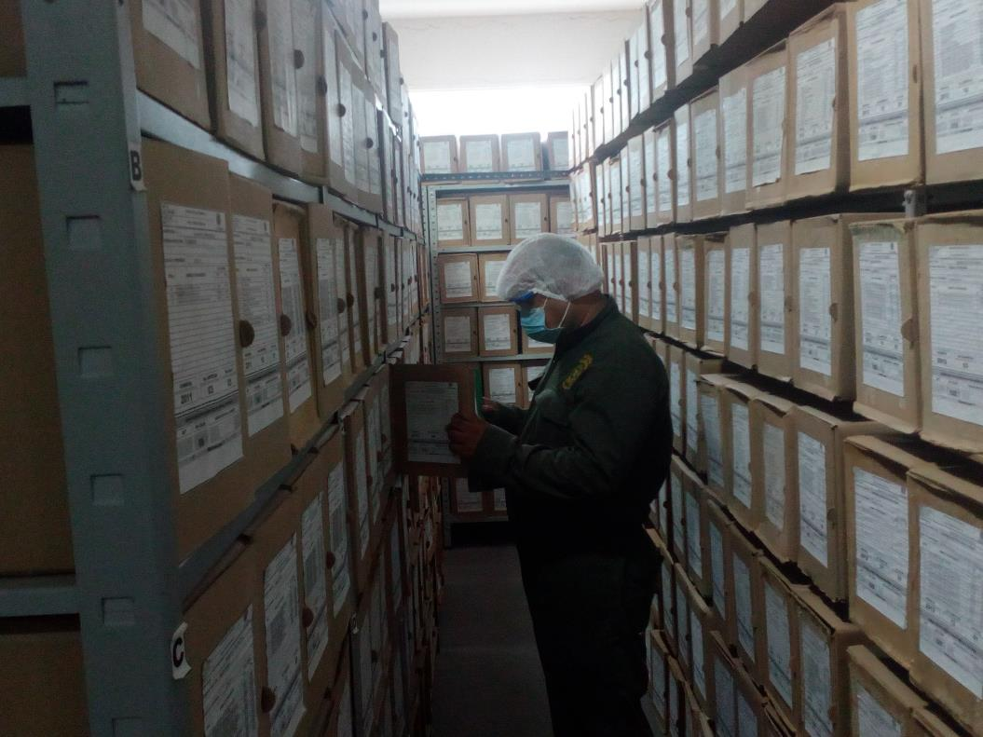
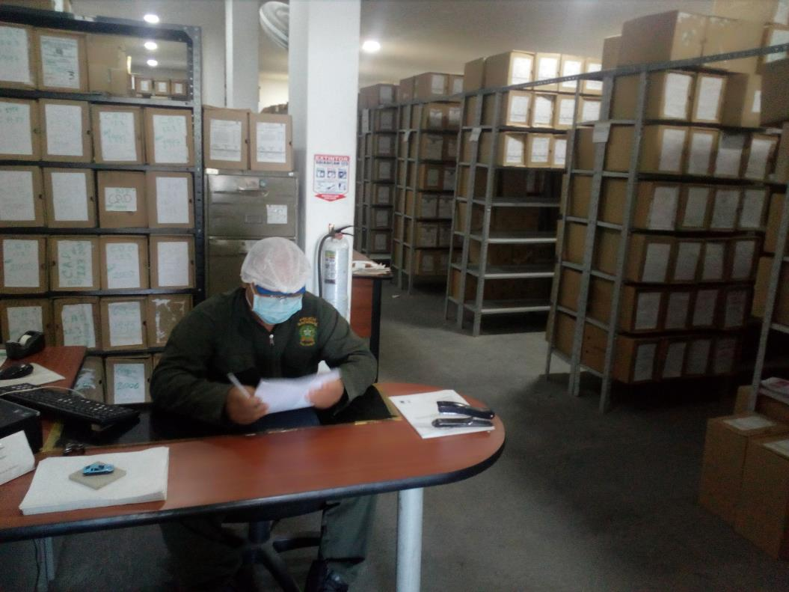

VERIFICACIÓN DEL ESTADO DE LA DOCUMENTACIÓN
Vigencia |  | Clase de Archivo |  |  | Datos Organización |  |  | ESTADO DEL ACERVO
 |  | Elija la opción correspondiente, de acuerdo al archivo que se encuentre administrando |  |  |  |  |  |  | BIOLÓGICO |  |  |  | QUÍMICO |  | FÍSICO
 |  |  |  |  | Serie Documental | Número de Folios | Tipo de Unidad de Conservación | Soporte | Hongos | Insectos | Roedores | Otros | Ruptura | Transparencia | Desgarro | Manchas | Humedad | Fragilidad | Rasgadura | Faltante | Fragment. | Doblez | Material Metálico | Otro
SI |  | Archivo Central |  |  | 29 | 3 | SI | SI | SI | N/A | N/A | MOHO | SI | SI | SI | SI | SI | SI | SI | SI | SI | SI | SI | N/A

Fecha de Elaboración |  |  |  | 6 | 12 | 2017 |  | Fecha de Elaboración |  | 6 | 12 | 2017 |  |  |  | VISTO BUENO JEFE DE LA UNIDAD
Diagnostico Elaborado por: |  |  |  | IJ.YESSIT ALGARIN CABALLERO |  |  |  | Jefe Grupo de Gestión Documental |  | IJ.YESSIT ALGARIN CABALLERO |  |  |  |  |  |  | CR.JOHN JAIRO RODRIGUEZ ANDRADE
 |  |  |  | Grado Nombres y Apellidos |  |  |  |  |  | Grado Nombres y Apellidos |  |  |  |  |  |  | Grado Nombres y Apellidos

 |  |  |  |  |  |  |  | Firma
Firma
 |  |  |  |  |  |  |  |  |  |  |  |  |  |  |  |  | Firma
INSTRUCCIONES PARA EL DILIGENCIAMIENTO
Para el correcto diligenciamiento del presente formato se tendrán en cuenta las siguientes instrucciones.
1 | CIUDAD: Denominación de la ciudad y departamento al cual pertenece la dependencia productora. Ejemplo: CALI, VALLE DEL CAUCA
2 | FECHA ELABORACIÓN DEL DIAGNÓSTICO: Hace referencia a la fecha exacta en la que se desarrolla la presente actividad. Ejemplo 22 e noviembre de 2017
3 | RESPONSABLE DEL DILIGENCIAMIENTO: corresponde al grado nombre y apellidos completos de quien realiza la presente actividad.
A.IDENTIFICACIÓN
4 | CÓDIGO Y NOMBRE DE LA UNIDAD: Denominación de la unidad a la cual pertenece la dependencia productora y su codigo según el relacionado en TRD. Ejemplo: SECRETARIA GENERAL.
5 | FECHA DE CREACIÓN DE LA UNIDAD: Hace referencia a la fecha de creación de la unidad policial (Dirección,Oficina Asesora,Metrolitana,Departamento,Escuela…), según el acto administrativo.
6 | DIRECCIÓN DE LA UNIDAD: corresponde a la nomenclatura exacta de las instalaciones. Ejemplo Transversal 33No45a-35 Barrio Fatima, Bogota DC
7 | CORREO ELECTRÓNICO DE LA UNIDAD: Espacio designado para registrar la dirección de correo electrónico de la unidad. Ejemplo mebog@policia.gov.co
8 | ACTO ADMINISTRATIVO DE CREACIÓN DE LA UNIDAD: corresponde acto administrativo mediante el cual se crea la unidad publicado en la polired mediante link http://polired/default.aspx
9 | ACTO ADMINISTRATIVO VIGENTE DE LA UNIDAD: corresponde al acto administrativo de la estructura orgánico-funcional de la unidad actual (vigente), verificar el acto administrativo vigente publicado en la red.
10 | TELÉFONO: Espacio designado al numero de teléfono y extencion de la unidad policial.
A.1 DIRECTOR, COMANDANTE O JEFE DE LA UNIDAD:
11 | NOMBRE: Hace referencia a los nombres y apellidos completos del Director, Comandante o Jefe de la Unidad.
12 | GRADO: Espacio designado al grado del señor Director, Comandante o Jefe de la Unidad.
13 | CARGO: Corresponde al cargo del señor Director, Comandante o Jefe de la Unidad
14 | TIEMPO EN EL CARGO: Espacio designado al tiempo laborado en la unidad por parte del señor Director, Comandante o Jefe de la Unidad
A.2 ADMINISTRACIÓN DEL ARCHIVO
Jefe Grupo de Gestión Documental
15 | NOMBRES Y APELLIDOS: Hace referencia a los nombres y apellidos completos del Jefe de Gestión Documental o quien cumpla sus veces
16 | GRADO: Espacio designado al grado del señor Jefe de Gestión Documental o quien cumpla sus veces.
17 | CARGO: corresponde al cargo del señor Jefe de Gestión Documental o quien cumpla sus veces.
18 | TIEMPO EN EL PROCESO DE GESTIÓN DOCUMENTAL: Espacio designado al tiempo laborado en la unidad por parte del señor Jefe de Gestión Documental de la unidad.
19 | TIEMPO EN LA INSTITUCIÓN (Años, Meses, Días): Espacio designado al tiempo laborado en la unidad por parte del señor Jefe de Gestión Documental o quien cumpla sus veces.(Años, Meses, Días)
20 | CORREO INSTITUCIONAL: Espacio designado para registrar la dirección de correo electrónico del señor Jefe de Gestión Documental o quien cumpla sus veces.
21 | No. CELULAR: Espacio designado para registrar el numero de teléfono celular de la persona que asume como jefe de Gestión Documental o quien haga sus veces.
22 | No IP DE LA OFICINA Y/O GRUPO: Espacio designado para registrar el número de IP de la oficina o grupo del señor Jefe de Gestión Documental o quien cumpla sus veces.
23 | CONDICIÓN MÉDICO LABORAL: Hace referencia al estado medico laboral del señor Jefe de Gestión Documental o quien cumpla sus veces.Ejemplo Reubicación laboral.
24 | CAPACITACIÓN O CURSOS EN GESTIÓN DOCUMENTAL Y ARCHIVÍSTICA: Hace referencia a los cursos y demás capitaciones del Jefe de Gestión Documental o quien cumpla sus veces, respecto al proceso de gestión documental.
25 | FUNCIONES JEFE GRUPO DE GESTIÓN DOCUMENTAL: Espacio designado afin de describir las actividades, responsabilidades y demas funciones que desarrollas el jefe de Gestión Documental de la unidad.
 | Responsable Archivo Central
26 | NOMBRES Y APELLIDOS: Hace referencia a los nombres y apellidos completos de la persona responsable del Archivo central o quien haga sus veces.
27 | GRADO: Espacio designado al grado del señor responsable del Archivo Central o quien cumpla sus veces.
28 | CARGO: corresponde al cargo del señor responsable del Archivo Central
29 | TIEMPO EN EL PROCESO DE GESTIÓN DOCUMENTAL (Años, Meses, Días): Espacio designado al tiempo de laborado en el proceso de gestión documental por parte de la persona responsable del Archivo Central o quien cumpla sus veces.
30 | TIEMPO EN LA INSTITUCIÓN (Años, Meses, Días): Espacio designado al tiempo laborado en la Institución por parte de la persona responsable del Archivo Central o quien cumpla sus veces.
31 | CORREO INSTITUCIONAL: Espacio designado para registrar la dirección de correo electrónico de la persona responsable del Archivo Central o quien cumpla sus veces.
32 | No. CELULAR: Espacio designado para registrar el numero de teléfono celular del la persona que asume como jefe de Gestión Documental.
33 | No IP DE LA OFICINA Y/O GRUPO: Espacio designado para registrar el número de IP de la oficina o grupo de la persona responsable del Archivo Central o quien cumpla sus veces.
34 | CONDICIÓN MÉDICO LABORAL: Hace referencia al estado medico laboral de la persona responsable del Archivo Central o quien cumpla sus veces.
35 | CAPACITACIÓN O CURSOS EN GESTIÓN DOCUMENTAL Y ARCHIVÍSTICA: Hace referencia a los cursos y demás capitaciones de la persona responsable del Archivo Central o quien cumpla sus veces, respecto al proceso de gestión documental.
36 | FUNCIONES JEFE GRUPO DE GESTIÓN DOCUMENTAL : Espacio designado afin de describir las actividades, responsabilidades y demas funciones que desarrollas el jefe de Gestión Documental de la unidad.
 | TALENTO HUMANO
37 | GRADO: Espacio designado al grado de los funcionarios que laboran en su archivo.
38 | APELLIDOS Y NOMBRES : Nombre y apellidos completos del funcionario.
39 | CÉDULA: numero de identificación (Cedula de ciudadania)
40 | CARGO ACTUAL: Cargo que ocupa en la unidad de los funcionarios que laboran en el archivo.
41 | No. CELULAR: Espacio designado para registrar el numero de teléfono celular del la persona que laborá en el Archivo Central.
42 | TIEMPO DE SERVICIO EN LA UNIDAD: hace referencia al tiempo laborado en la unidad, de los funcionarios que se desempeñan en el archivo de la siguiente forma años, meses y días.
43 | TIEMPO EN EL PROCESO DE GESTIÓN DOCUMENTAL: hace referencia al tiempo laborado por parte de los funcionarios que laboran en el archivo y desarrollan funciones en el proceso de gestión documental, de la siguiente forma años, meses y días.
44 | NIVEL ACADÉMICO: Grado de ESCOLARIDAD del funcionarios policía que laboran en el archivo.
45 | CONDICIÓN MÉDICO LABORAL: Estado actual de salud del funcionario responsable del archivo. Ejemplo (Reubicaciones)
A.3 NIVEL Y TIPO DE ARCHIVO
46 | NIVEL DE LA UNIDAD: este espacio permite identificar en que nivel se enfoca su unidad si es: Asesor, Control, Operativo, administrativo y Docente favor marcar uno de los anteriores.
47 | Asesor: Agrupa los empleos cuyas funciones consisten en asistir, aconsejar y asesorar directamente a los empleados públicos del nivel directivo
48 | Control: Se define como “la medición y corrección del desempeño a fin de garantizar que se han cumplido los objetivos de la entidad y los planes ideados para alcanzarlos.
49 | Operativo: El nivel operativo comprende los empleos cuyas funciones implican el ejercicio de labores misionales de la Institución.
50 | Administrativo:Comprende los empleos cuyas funciones implican el ejercicio de actividades de orden administrativo, complementarias de las tareas propias de los niveles superiores.
51 | Docente: funciones que implican actividades encaminadas a la enseñanza o que realiza acciones referentes a la misma.
52 | JURISDICCIÓN: Este campo hace referencia a jurisdicción a la que pertenece su archivo si es: Dirección, Oficina Asesora, Región, Metropolitana, Departamento o Escuela de Formación favor escoger una de las anteriores.
53 | Dirección : Este campo hace refencia al ubicación administrativa de la unidad a nivel central de la institución, Ejemplo Dirección Nacional de Escuelas (DINAE)
54 | Oficina Asesora: Este campo hace referencia a la Jurisdicción a la que pertenece la unidad policial de carácter administrativo ejemplo: Oficina de Planeación.
55 | Región: Hace referencia a las regiones de policía a la cual pertenece su unidad. Ejemplo Región 1 (DECUN)
56 | Metropolitana: Unidad policial perteneciente a una ciudad capital. Ejemplo: Metropolitana de Bogotá (MEBOG)
57 | Departamento: Unidad policial ubicada geográficamente e identifica como departamento, Ejemplo: Departamento de Policía Cundinamarca (DECUN)
58 | Escuela de Formación : Unidad policía establecida como centro de formación, Ejemplo: Escuela Alfonso López Pumarejo (ESCAR)
59 | SISTEMA DE ARCHIVO: Característica descriptiva de archivos, referenciando al que pertenece puede ser centralizado o descentralizado.
60 | Archivos centralizados: hace referencia a la información que se encuentra bajo custodia de la unidad productora en un solo depósito de archivo.
61 | Archivos decentralizados: hace referencia a la información que se encuentra en custodia de unidades desconcentradas adscritas a la unidad (Direccion u Oficina Asesora)
62 | CLASES DE ARCHIVOS: este espacio se enfoca a la descripción de su archivo y q clase es pueden ser: Archivo de Gestión, Archivo de Central e intermedio
63 | Archivo de Gestión: También conocido como “Archivo de Oficina”, donde se reúne la documentación en trámite en busca de solución a los asuntos iniciados.
64 | Archivo intermedio: Unidad administrativa en la que se agrupan documentos transferidos por los distintos archivos de gestión de la unidad desconcentrada respectiva, una vez finalizado su trámite, que siguen siendo urgentes y objeto de consulta por las propias oficinas y los particulares en general.
65 | Archivo de Central: Unidad administrativa que coordina y controla el funcionamiento de los archivos de gestión y reúne los documentos transferidos por los mismos una vez finalizado su trámite y cuando su consulta es constante.
66 | Archivo Historico: Archivo cuya función es la custodia y conservación de los documentos calificados como de conservación permanente
67 | Numero de Depósitos: Espacio desiganado a fin de apuntar el numero de depositos que posee el archivo.
68 | NUMERO DE DEPENDENCIAS: Hace referencia al numero de dependencias que tiene la unidad policial que desarrollan funciones del nivel operativo y administrativo.
69 | Operativas: El nivel operativo comprende los empleos cuyas funciones implican el ejercicio de labores misionales de la Institución.
70 | Administrativas: comprende los empleos cuyas funciones implican el ejercicio de actividades de orden administrativo, complementarias de las tareas propias de los niveles superiores.
71 | MISIÓN DE LA UNIDAD : Este espacio hace referencia a describir la misionalidad de la unidad policial a la cual pertenece.
72 | EL GRUPO DE GESTIÓN DOCUMENTAL - ARCHIVO CENTRAL PRESTA LOS SIGUIENTES SERVICIOS : se describen los servicios ofrecidos por parte de su archivo a los clientes tanto internos como externos.
73 | SERVICIOS QUE PRESTA : Se refiere a la actividad encaminada al servicio y función de su archivo, se relacionan los siguientes: Asesorías y Acompañamientos, Respuesta Derechos de Petición, Prestamos y Consultas de Documentos, Transferencias Documentales, Inspecciones Judiciales y Requerimientos / Solicitudes.
74 | Asesorías y Acompañamientos: Espacio designado al ámbito educativo prestados en cuanto a las asesorías las cuales se concibe como un proceso en el que se da asistencia, apoyo mediante la sugerencia, ilustración u opinión.
75 | Respuesta Derechos de Petición : acción de brindar de forma oportuna una respuesta en los términos vigentes a las solicitudes asignadas a nuestra labor desempeñada en el archivo.
76 | Prestamos y Consultas de Documentos : Es una manifestación del derecho de acceso a los documentos y a la información y como tal un proceso de la función de servicio de un Archivo que consiste en la facilitación directa, indirecta o a distancia de los documentos
77 | Transferencias Documentales : es la etapa de análisis y preparación del conjunto de expedientes y series documentales, para su traslado sistemático, una vez que éstas han cumplido el plazo de permanencia
78 | Inspecciones Judiciales: acción de verificación hechos o circunstancias de un juicio, cuya descripción se consigna en los autos respectivos, para dar fe de su existencia.
79 | Requerimientos / Solicitudes : acciones encaminadas a dar declaraciones que identifican atributos, capacidades, características y/o cualidades que necesita cumplir.
80 | Periodicidad: Calidad de lo que ocurre o se efectúa cada cierto espacio de tiempo, indique según sea el caso (Semanal, Mensual, Trimestral, Anual.)
81 | Semanal: Que ocurre, se hace o se repite cada semana.
82 | Mensual :Que ocurre, se hace o se repite cada mes
83 | Trimestral : Que ocurre, se hace o se repite cada tres meses
84 | Semestral : Que ocurre, se hace o se repite cada seis meses
85 | Anual :Que ocurre, se hace o se repite cada año o doce meses.
86 | Cantidad: hace referencia al numero de unidades contables o mensurables es decir de carácter cuantitativo de los servicios prestados bien sean internos o externos de acuerdo con la periodicidad.
87 | Origen: Espacio designado a la procedencia del servicio que se presta, bien sea interno, externo o ambas opciones.
88 | Interno: Hace referencia a nuestros clientes internos es decir personal uniformado o no uniformado que laboran en la institución.
89 | Externos: Hace referencia a personal ajeno a la institución es decir personas naturales o juridicas que no pertenecen al ente policial.
90 | PROCESOS TÉCNICOS DE REPROGRAFÍA DESARROLLADOS : Técnica de reproducción de textos o dibujos que utiliza distintos procedimientos, como la fotografía, el microfilme, etcétera…
91 | DIGITALIZACIÓN: Proceso tecnológico que permite, mediante la aplicación de técnicas fotoeléctricas o de escáner, convertir la imagen contenida en un documento en papel en una imagen digital.
92 | Unidad de Conservación: Espacio designado a describir la clase de utencilio usado a fin de salvaguardar o albergar la información cual sea su soporte. Ejemplo Cajas.
93 | Carpetas / Tomos: Utensilio para guardar o transportar documentos que consiste en una lámina de cartón o plástico doblada por la mitad.
94 | Folios : Hoja de libro o impreso, en especial cuando está numerada.
95 | Periodicidad: Calidad de lo que ocurre o se efectúa cada cierto espacio de tiempo, indique según sea el caso (Semanal, Mensual, Trimestral, Anual.)
96 | Semanal: Que ocurre, se hace o se repite cada semana.
97 | Mensual :Que ocurre, se hace o se repite cada mes
98 | Trimestral : Que ocurre, se hace o se repite cada tres meses
99 | Semestral : Que ocurre, se hace o se repite cada seis meses
100 | Anual :Que ocurre, se hace o se repite cada año o doce meses.
101 | Cantidad: hace referencia al numero de unidades contables o mensurables es decir de carácter cuantitativo de los servicios prestados bien sean internos o externos.
102 | Almacenamiento y administración : Acción de guardar sistemáticamente documentos de archivo en espacios, donde se brindan las siguientes opciones: Servidor de Daytos, Gecop, Almacenamineto interno de equipos y No aplica, favor escoger una de las anteriores.
103 | MICROFILMACIÓN : Técnica de archivamiento de documentos basado fundamentalmente en el cambio de soporte de los documentos de papel, en otro de un material sintético muy resistente y durable.
104 | Soporte: Espacio designado a fin de evidenciar el soporte en el que se tiene la informacion bien sea fisico o magnetico
105 | Rollos: sistema de archivo, gestión y difusión documental.
106 | Periodicidad: Calidad de lo que ocurre o se efectúa cada cierto espacio de tiempo, indique según sea el caso (Semanal, Mensual, Trimestral, Anual.)
107 | Semanal: Que ocurre, se hace o se repite cada semana.
108 | Mensual :Que ocurre, se hace o se repite cada mes
109 | Trimestral : Que ocurre, se hace o se repite cada tres meses
110 | Semestral : Que ocurre, se hace o se repite cada seis meses
111 | Anual :Que ocurre, se hace o se repite cada año o doce meses.
112 | Cantidad: hace referencia al numero de unidades contables o mensurables es decir de carácter cuantitativo de los rollos microfilmados según la periodicidad.
A.4 PRESUPUESTO ANUAL DEL ARCHIVO
113 | PROPIO: este espacio hace referencia al estado del presupuesto que se tiene habilitado, puede ser asignado a la dependencia o segun necesidades puede ser de carácter propio.
114 | ASIGNADO POR LA DEPENDENCIA: Hace referencia al monto asignado a la dependencia.
115 | SEGÚN NECESIDADES: Espacio designado a identificar las necesidades prioritarias por las cuales se asignan rubros presupuestales.
116 | OTROS: Hace referencia a la cantidad monetaria en pesos colombianos o otras formas de contribución relacionados al presupuesto asignado por año al archivo.
117 | ASIGNACIÓN DE RUBROS PARA EL ARCHIVO: Cantidad en pesos Colombianos destinados al archivo.
118 | Materiales de consumo: En este espacio se relacionan los gastos en pesos de materiales necesarios para el desarrollo de las funciones en el archivo.
119 | Personal: Espacio designado a fin de relacionar los gastos monetarios en pesos referentes al personal que laboran en su archivo.
120 | Proceso de Reprografía (Digitalización o Microfilmación) (Insumos): Hace referencia a el valor en pesos designado a insumos necesarios para el buen desarrollo del proceso de reprografía en el archivo.
121 | Conservación o Preservación: Espacio designado a fin de relacionar los gastos monetarios en pesos sobre el proceso de conservación o preservación.
122 | Mantenimiento: Hace referencia al valor en pesos relacionados al mantenimiento de su archivo.
123 | Capacitación: Hace referencia al valor en pesos relacionados a gastos en capacitaciones.
124 | Equipos: Hace referencia al valor en pesos relacionados a equipos destinados a su archivo.
125 | Organización: Hace referencia al valor en pesos relacionados a la organización del proceso de gestión documental en su archivo.
126 | Otro (cual): Hace referencia al valor en pesos relacionados a otros gastos favor describir.
B. INFRAESTRUCTURA
ASPECTOS A TENER EN CUENTA
Los edificios y locales destinados como sedes de archivos deberán cumplir con las condiciones de edificación, almacenamiento, medio ambiental, de seguridad y de mantenimiento que garanticen la adecuada conservación de los acervos documentales (Acuerdo 049 del 05/05/2000 "Por el cual se desarrolla el artículo 61 del capítulo 7º de conservación documentos el reglamento general de archivos sobre "condiciones de edificios y locales destinados a archivos".)
B1. DATOS GENERALES y UBICACIÓN DEL DEPÓSITO DE ARCHIVO
127 | Fecha de Construcción : Espacio destinado a la fecha de construcción de las instalaciones el cual se encuentra relacionado en el marco normativo o resolución de la unidad, Ejemplo 05 mayo 1987
128 | Fecha y Número del Acto Administrativo de su construcción: Espacio designado a la fecha de la normativa por la cual construyen las instalaciones o según resolución.
129 | Condición Legal del Bien Inmueble : Este espacio hace referencia al estado actual del inmueble el cual será: (Propio de la Institución, Arrendado, En calidad de préstamo, Comodato, Por convenio y Sin soporte Legal) favor escoger una de las anteriores
130 | Ubicación Especifica : Espacio designado a fin de relacionar la ubicación actual de las instalaciones la cual podrá ser: (Independiente de la sede principal de la unidad (Externa) y En la sede principal de la unidad (Interna) favor escoger una de las anteriores.
131 | Ubicación Geográfica : Espacio designado a la localización exacta del inmueble es decir las coordenadas angulares de latitud (norte o sur) y longitud (este u oeste) para determinar la posición en la superficie terrestre. Se hace referencia a las siguientes (Zona, Punto cardinal y Unidad Administrativa)
132 | Zona: selecione la opción de urbana o rural, según su ubicación.
133 | Punto cardinal: seleccione Norte, sur, oriente, occidente, nororiente, noroccidente, suroriente, suroccidente; según su ubicación.
134 | Unidad Administrativa: seleccione la opción de comununa, barrio, localidad, vereda y sector; según su ubicación.
B.2 ESTADO DE LA EDIFICACIÓN
135 | Estado de la Construcción: Hace referencia al estado actual de las instalaciones las cuales serán las siguientes: ( Construida , En remodelación y Obra Negra) favor escoger una de las anteriores.
136 | Niveles de la Edificación: Se relacionara el nivel o pisos que tienen las instalaciones se brindas las siguientes opciones: ( Sótano, Uno, dos, tres, cuatro y cinco) favor escoger una de las anteriores.
137 | Nivel de Ubicación del Archivo: este espacio hace referencia a la ubicaciones exacta de la planta en la que se encuentra el archivo el cual podrá ser: ( Sótano, Uno, dos, tres, cuatro y cinco) favor escoger una de las anteriores.
138 | Servicios Básicos : espacio designado a referenciar los servicios con los que cuentan su archivo se brindan las siguientes opciones: (Luz, Agua, Alcantarillado, Internet, TV, Telefonía, Gas) favor escoger una de las anteriores.
139 | Inmediaciones / áreas colindantes : hace referencia a las edificaciones con las cuales colinda nuestro archivo se brindan las siguientes opciones: ( Armerillos, Almacén de Intendencia, Restaurante, Comedores, Talleres, Áreas de bosques) favor escoger una de las anteriores
140 | Situaciones de Riesgo Detectadas: hace referencia a lo que esta expuesto nuestro archivo se referencia lo siguiente:( Humedad subterránea , Problemas de inundación, Filtraciones de Agua y Grietas, hundimientos)
B.3 CONDICIONES TÉCNICAS MÍNIMAS EXIGIDAS
141 | Área Administrativa: Espacio designado a referenciar si tenemos o no en nuestro archivo una área administrativa se brindan las opciones interno, externo o interno y externo y metros Cuadrados, favor escoger una de las anteriores.
142 | Área de Consulta: Espacio designado a referenciar si tenemos o no en nuestro archivo un área de consulta se brindan las opciones interno y Externo y metros Cuadrados, favor escoger una de las anteriores.
143 | Área de Depósitos Documentales: Espacio designado a referenciar si tenemos o no en nuestro archivo un área de deposito documental, se brindan las opciones interno y Externo y metros Cuadrados , favor escoger una de las anteriores.
144 | Laboratorio de Microfilmación : Espacio designado a referenciar si tenemos o no en nuestro archivo un laboratorio de microfilmación, se brindan las opciones interno y Externo y metros Cuadrados, favor escoger una de las anteriores.
145 | Laboratorio de Digitalización : Espacio designado a referenciar si tenemos o no en nuestro archivo un Laboratorio de Digitalización, se brindan las opciones interno y Externo y metros Cuadrados, favor escoger una de las anteriores.
146 | Área de Cuarentena (Biodeterioro): Espacio designado a referenciar si tenemos o no en nuestro archivo un Área de Cuarentena (Biodeterioro), se brindan las opciones interno y Externo y metros Cuadrados, favor escoger una de las anteriores.
147 | Las Diferentes Áreas se encuentran aisladas : Espacio designado a referenciar si tenemos o no en nuestro Archivo Áreas aisladas es decir separadas del area de consulta, depositos, baños y demas. se brindan las opciones SI o NO, favor escoger una de las anteriores.
148 | Número de Depósitos Documentales : Espacio designado a referenciar el numero de Depósitos Documentales, se brindan las opciones (uno, dos, tres, cuatro y cinco), favor escoger una de las anteriores.
149 | Total de m² asignados: En este espacio se especifica el total de Metros cuadrados asignados a sus instalaciones. Ejemplo 200 m² de area construida.
ESTANTERÍA / ARCHIVADORES, SEÑALÉTICA Y SISTEMA DE ILUMINACIÓN
150 | Estantería : Mueble formado por estantes en el que hubicará su información, favor especificar las siguientes opciones: (Clase y Altura, Longitud y capacidad de soportar peso), se brindan diferentes opciones favor escoger las relacionadas en el formato.
151 | Clase y Altura: Hace referencia a la clase del mueble bien sea metalico o en otro material y la altura del mismo, brindando las siguientes opciones: Pesada de mas de un nivel, Fija de un nivel con 2,20 metros de altura, Archivadores Rodantes con 2,20 metros de altura, Estantería Convencional (De Tienda), No se cuenta con estantería o archivadores y Se cuenta, pero sin las dimensiones requeridas. favor escoger una de las anteriores.
152 | Longitud: hace referencia a la unidad de medida de "longitud" se usará en metros. Se brindan las siguientes opciones: Estantería de mas de 100 metros de longitud y Estantería de menos de 100 metros de longitud.
153 | Capacidad de soportar peso: Hace referencia a la capacidad de la estanteria en cuanto al soporte de peso. Se brindan las siguientes opciones: Cada bandeja soporta un peso de 100 kg / mt lineal y
154 | Sistema de Iluminación : espacio designado a referenciar los diferentes sistemas de iluminación de su archivo se especifican las siguientes opciones:( Existencia de Luz, Sistema Utilizado e intensidad impacto)
155 | Existencia de Luz: Hace referencia a la existencia de luz en su archivo si es artificial o natural o natural y artificial.
156 | Sistema Utilizado: hace referncia al sistema implementado en nuestro archivo se brinda la opción incandecente y florecente, favor escoger una de las anteriores.
157 | Intensidad e impacto: Hace referencia a la Radiación visible lumínica menor o igual a 100 lux y Radiación visible lumínica mayor a 100 lux.
158 | Señalética, rutas de evacuación, plan de contingencia frente a desastres : Espacio designado a especificar las rutas de evacuación de su archivo y plan de contingencia referenciado las siguientes opciones: ( El Archivo de la Unidad cuenta con sistema de señalización, Se cuenta con plan de emergencia y contingencia y Rutas de evacuación y salidas de emergencia ).
159 | El Archivo de la Unidad cuenta con sistema de señalización: hece referencia si el archivo cuenta con señales Orientadoras, Informativas, Direccionales, Identificativas, Reguladoras, Ornamentales. Favor escoger una de las anteriores.
160 | Se cuenta con plan de emergencia y contingencia: Favor referenciar si se cuenta o no con plan de emergencia y contingencia.
161 | Rutas de evacuación y salidas de emergencia: hace referencia si el Archivo cuenta con una,dos,tres,cuatros o mas salidas debidamente señalizada
162 | SISTEMA DE VENTILACIÓN Y CONDICIONES AMBIENTALES
163 | Ventilación : Espacio designado a referenciar el Sistema o elementos que permite que el aire de un lugar cerrado se renueve. Ejemplo ventanas, rejas, rejillas…
164 | Clase de Ventilación : Espacio designado a relacionar la clase de ventilación con el cuenta su archivo se referencian las siguientes opciones:( Natural , Artificial y Natural y artificial ) favor indicar una de las anteriores.
165 | Sistema de Ventilación Artificial : Espacio designado a relacionar el Sistema de Ventilación Artificial con el cuenta su archivo, se referencian las siguientes opciones:( Extractores e Inyectores de Aire, Aire acondicionado, Ventiladores, Filtros de Aire ) favor indicar la(s) respuesta(s) correspondiente.
166 | Sistema de Ventilación Naturales: Espacio designado a relacionar los sistemas de Ventilación Natural con el cuenta su archivo, se referencian las siguientes opciones:( ventanas, puertas, claraboyas, rejillas o ninguna) favor indicar una de las anteriores.
167 | Los depósitos cuentan con sistemas de regulación ambiental : Espacio designado a referenciar si se cuenta o no y que clases de equipos aplican a dicho procedimiento).
168 | Condiciones Ambientales : Medidas designadas a las condiciones ambientales, se referencian las siguientes:(Control, regulación y verificación de Humedad Relativa, Temperatura, iluminación, polvo o no se realiza ningun control ambiental) favor escoger una la(s) respuesta(s) correspondientes. anteriores.
169 | De no aplicarse ningún sistema, escoja el motivo: Espacio designado a escoger el motivo por el cual no se aplica el punto anterior, se relacionan las siguientes opciones:( No se cuentan con los equipos necesarios, No se tiene conocimiento sobre el uso adecuado de los equipos asignados, No hay suficiente personal y Los equipos no cuentan con la calibración requerida):
170 | Equipos existentes en el grupo : Espacio designado a fin de relacionar los equipos con los cuales se cuentan, se brindan las siguientes opciones: ( Deshumidificadores , Termohigrómetros , Luxómetros , Aires acondicionados de precisión , Aspiradoras yo ninguno).
171 | Mantenimiento y Limpieza: Espacio designa a referenciar la cantidad de veces que se realiza mantenimiento y limpieza a sus instalaciones y areas de la unidad se relacionan las siguientes : ( Diario, semanal, mensual, semestreal anual o no aplica) escogen una de las anteriores.
172 | Área Administrativa: hace referencia si se hace mantenimiento y limpieza al área administrativa de manera: diaria,semanal,mensual,trimestral,semestral, anual o no aplica.
173 | Área de Consulta y Depósitos: hace referencia si se hace mantenimiento y limpieza al área administrativa de manera: diaria,semanal,mensual,trimestral,semestral, anual o no aplica.
174 | Laboratorios de Digitalización y Microfilmación: hace referencia si se hace mantenimiento y limpieza al área administrativa de manera: diaria,semanal,mensual,trimestral,semestral, anual o no aplica.
B.4 SISTEMA DE SEGURIDAD
175 | Circuito Cerrado de Televisión : Hace referencia a la tecnología de video vigilancia diseñada para supervisar una diversidad de ambientes y actividades se brinda la opción de SI o NO, favor escoger una de las anteriores.
176 | Sistema Biométrico : Hace referencia al método automático de identificación y verificación de un individuo utilizando características físicas y de comportamiento precisas se brinda la opción de SI o NO, favor escoger una de las anteriores.
177 | Alarma contra robos : Hace referencia si se cuenta o no con un elemento de seguridad pasiva. Esto significa que no evitan una situación anormal, pero sí son capaces de advertir de ella, brinda la opción de SI o NO, favor escoger una de las anteriores.
178 | Sistema Contra Incendios (Detención y Extinción): es todo aquel conjunto de medidas disponibles a fin de protegernos contra el fuego, se brinda la opción de SI o NO, favor escoger una d e las anteriores.
179 | Seguridad Policial: Hace referencia si se cuenta o no con presencia de personal uniformado a fin de prevenir cualquier acto que atente contra nuestra integridad, brinda la opción de SI o NO, favor escoger una de las anteriores.
B.5 EQUIPOS y ENSERES
180 | Accesorio: Espacio designado a relacionar los siguientes elementos existentes en su archivo: extintores CO2, extintores Multipropósito, extractores de aire, sensores de movimiento , Deshumidificadores, termohigrometros, Equipos de Computo, Escáneres,Impresoras,Fotocopiadoras,Puestos de Trabajo, Teléfonos, Unidades de Conservación (Cajas), Unidades de Conservación (Carpetas) y Equipos de Microfilmación.
181 | Cantidad: hace referencia al numero de unidades contables o mensurables es decir de carácter cuantitativo de los elementos existentes en su archivo, relacionados anteriormente.
EVIDENCIA FOTOGRÁFICA
SE DEBERÁ ANEXAR FOTOGRAFÍAS QUE DEN CUANTA DE LAS CONDICIONES TÉCNICAS MÍNIMAS QUE PRESENTA LA ESTRUCTURA DEL ARCHIVO, EQUIPAMIENTO Y MOBILIARIO, ESTANTERÍA, SEÑALÉTICA Y SEGURIDAD, LAS ÁREAS COLINDANTES Y EL ESTADO DE LA INFORMACIÓN ADMINISTRADA POR LA UNIDAD
C. CARACTERÍSTICAS DE LA DOCUMENTACIÓN
IDENTIFICACIÓN DEL FONDO ACUMULDADO O DOCUMENTAL
182 | UNIDAD POLICIAL : Hace referencia al nombre de la unidad policial dueña de la documentación.
183 | DEPENDENCIA PRODUCTORA: Espacio que hace referencia al nombre de la unidad policial que produce la información.
184 | ACERVO DOCUMENTAL : hace referencia a la documentación que custodiada y/o alojada nuestro archivo.
185 | Fechas extremas acervo documental: Hace referencia a la fecha mas reciente y mas antigua existente en el archivo, indicando (dia, mes y año), de la información a relacionar.
186 | Cantidades de Unidades de Conservación Cajas : este espacio se relacionara la cantidad de cajas que se encuentran en:( Archivo Central, Gestión e Histórico).
187 | Cantidad Soporte Documental : Hace referencia a aspecto cuantitativo del soporte de información en nuestro archivo, se relacionan los siguientes:( Papel (carpetas, Análogo, Digital, Planos, Fotografias, Videos, Libros, Micrfilmes, Cintas, pergaminos y Magnéticos y ópticos). que poseen nuestros archivos centrales, de gestión e históricos.
188 | Cantidad en Metros Lineales
189 | Registré la clase de archivo que se encuentra administrando e indiqué la cantidad de metros lineales de información custodiada, se deberá tener en cuenta toda la información existente, en donde se incluye acervos documentales plenamente identificados y organizados y los fondos documentales sin organización archivística alguna: este espacio hace referencia a los diferentes archivos donde se incluye acervos documentales plenamente identificados y organizados, se relacionan los siguientes: (Archivo Central, Archivo de gestión e Histórico) favor relacionar en metros.
190 | Cantidad en Metros Lineales : este espacio hace referencia a los metros lineales de los acervos documentales plenamente identificados y organizados y los fondos documentales sin organización archivística alguna.
C1. ASPECTOS ARCHIVÍSTICOS
191 | La Información cumple con todos los parámetros de organización exigidos por el Archivo General de la Nación para la información intervenida con TVD y que corresponde a fondos acumulados: espacio designado a referenciar la información que requiere TVD y se encuentra en proceso de clasificación, organizaciín y descripción.
192 | Vigencia: Espacio donde se especificara la fecha de vigencia por la cual …..
193 | Clase de Archivo : Hace referencia a la clase de archivo a evaluar, se disponen los siguientes:( Archivo de Gestión, Central e Histórico).
194 | Porcentaje de organización : Se identificara en la escala del 1 al 100, en cuanto al porcentaje de organización del archivo a evaluar.
195 | Cantidad en metros lineales organizada : Hace referencia a los metros lineales la documentación organizada del archivo a evaluar.
196 | Totalidad de Inventarios: En este espacio se relacionará si se tiene no inventarios documentales, se relacionara la cantidad de los mismos tal y como lo sugiere el formato.
197 | Frecuencia de Consulta : Hace referencia a la cantidad de consulta de la información es decir podrá ser:( Alta, Media o baja).
198 | Observaciones: este espacio hace referencia a las observaciones que vegan al presente caso, es decir los apuntes pertienentes que resalte la opinion de quien diligencia el presente docuemento.
199 | La Información cumple con todos los parámetros de organización exigidos por el Archivo General de la Nación para la información intervenida con TRD: Este espacio hace referencia a toda información que cumple con los criterior archivisticos contemplados en las TRD.
200 | Vigencia: Espacio donde se especificara la fecha de vigencia por la cual …..
201 | Clase de Archivo : Hace referencia a la clase de archivo a evaluar, se disponen los siguientes:( Archivo de Gestión, Central e Histórico).
202 | Porcentaje de organización : Se identificara en la escala del 1 al 100, en cuanto al porcentaje de organización del archivo a evaluar.
203 | Cantidad en metros lineales organizada : Hace referencia a los metros lineales la documentación organizada del archivo a evaluar.
204 | Totalidad de Inventarios: En este espacio se relacionará si se tiene no inventarios documentales, se relacionara la cantidad de los mismos tal y como lo sugiere el formato.
205 | Frecuencia de Consulta : Hace referencia a la cantidad de consulta de la información es decir podrá ser:( Alta, Media o baja).
206 | Observaciones: Este espacio hace referencia a las observaciones que vegan al presente caso, es decir los apuntes pertienentes que resalte la opinion de quien diligencia el presente docuemento.
AFECTACIÓN QUÍMICA, BIOLÓGICA Y FÍSICA
207 | Existe información con afectación química, física y biológica : En este espacio relacionaremos la información con afectación química, física y biológica, se brinda la opción de SI o NO y la vigencia d ella misma en la cual se relacionara su fecha cronológicamente.
208 | Vigencia: Este campo hace referecia a la vigencia de la información relacionada en el presente caso es decir la fecha en la que se relaciona la creación del documento.
209 | Clase de Archivo : Hace referencia a la clase de archivo a evaluar, se disponen los siguientes:( Archivo de Gestión, Central e Histórico).
210 | Porcentaje de afectacion: Se identificara en la escala del 1 al 100, en cuanto al porcentaje de documentación afectada en el archivo a evaluar. Ejemplo 35% de un 100%
...

